상품제안서
카카오 신학기 양치4종세트 | 상품코드: F25876

 |  |  |  |  |  |  | 02-412-0044 | www.easy1.co.kr
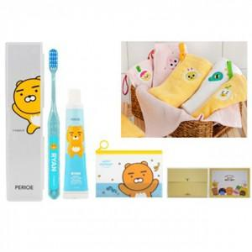

【상세/제작정보】 | 스티커 제작및 부착 비용 : 별도 문의

【인쇄/포장옵션】 | / 포장지포장

【공급단가】 | 수량 | 20~ | 50~ | 100~ | 300~ | 500~
*VAT별도 | 단가 | 15,720원 | 15,470원 | 15,090원 | 14,710원 | 14,460원

【상품 URL】 | https://dev.easy1.co.kr:443/src/goods_detail.php?gdno=25876

